2.Pivot vc
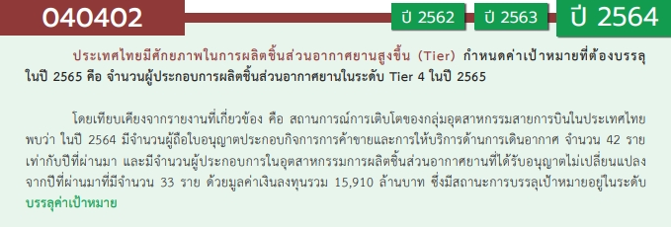
องค์ประกอบ/ปัจจัย | ปีงบประมาณ
 | 2562 | 2563 | 2564 | 2565 | 2566 | รวมจำนวนโครงการทั้งหมด
040402V01 |  |  | 1 |  |  | 1
040402F0101 |  |  | 1 |  |  | 1
040402F0102
040402V02 |  | 1 |  | 1 |  | 2
040402F0201 |  |  |  | 1 |  | 1
040402F0202 |  | 1 |  |  |  | 1
040402V03 | 2 | 3 | 3 | 2 |  | 10
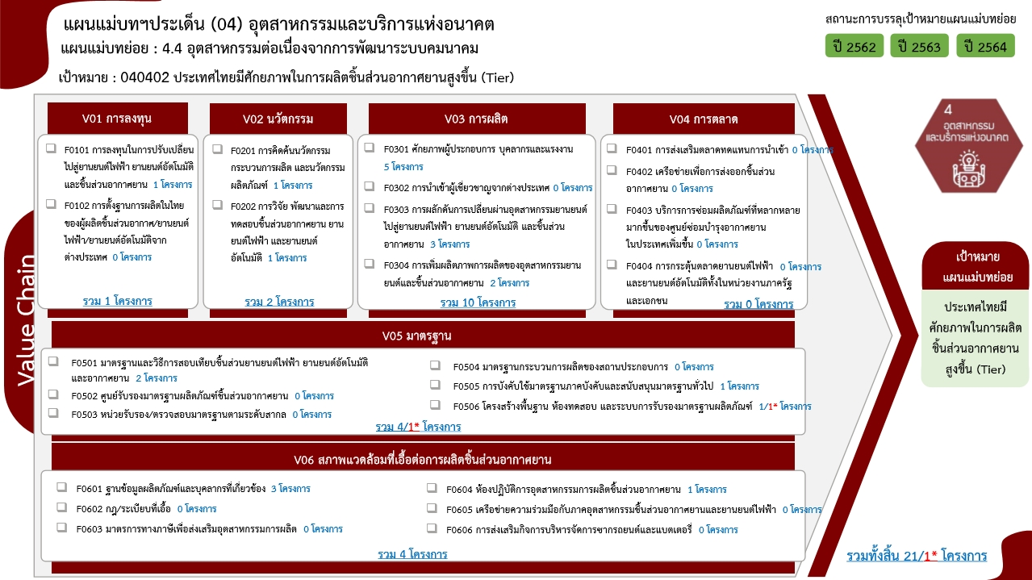
040402F0301 | 1 | 1 | 2 | 1 |  | 5
040402F0302
040402F0303 |  | 2 | 1 |  |  | 3
040402F0304 | 1 |  |  | 1 |  | 2
040402V04
040402F0401
040402F0402
040402F0403
040402F0404
040402V05 |  | 1 | 1 | 1 | 1 | 4
040402F0501 |  |  | 1 | 1 |  | 2
040402F0502
040402F0503
040402F0504
040402F0505 |  | 1 |  |  |  | 1
040402F0506 |  |  |  |  | 1 | 1
040402V06 |  | 1 | 2 | 1 |  | 4
040402F0601 |  | 1 | 2 |  |  | 3
040402F0602
040402F0603
040402F0604 |  |  |  | 1 |  | 1
040402F0605
040402F0606
ไม่สอดคล้องกับ V และ F ใด |  | 1 |  |  |  | 1 | หมายเหตุ: n* หมายถึง โครงการเพื่อขับเคลื่อนการบรรลุเป้าหมายตามยุทธศาสตร์ชาติ ประจำปีงบประมาณ พ.ศ. 2566
โครงการที่ไม่สอดคล้องกับองค์ประกอบและปัจจัยใดของเป้าหมายแผนแม่บทย่อย จำนวน 1 โครงการ
F00 |  | 1 |  |  |  | 1
รวมจำนวนโครงการทั้งหมด | 2 | 7 | 7 | 5 | 1 | 22
*F00 หมายถึง โครงการไม่สอดคล้องกับองค์ประกอบและปัจจัยใดของเป้าหมายแผนแม่บทย่อย

4.รวม
โครงการภายใต้เป้าหมายแผนแม่บทย่อย : 040402 ประเทศไทยมีศักยภาพในการผลิตชิ้นส่วนอากาศยานสูงขึ้น (Tier)
โครงการที่ปรากฎเป็นโครงการที่ผ่านการอนุมัติจากผู้บริหาร (M7) ของหน่วยงานเท่านั้น (ข้อมูล ณ เดือนมีนาคม 2565)

ชื่อโครงการ / การดำเนินงาน | ปีงบประมาณ | วันที่เริ่มต้นโครงการ | วันที่สิ้นสุดโครงการ | หน่วยงานระดับกองหรือเทียบเท่า | หน่วยงานระดับกรมหรือเทียบเท่า | หน่วยงานระดับกระทรวงหรือเทียบเท่า | ประเภทโครงการ | องค์ประกอบ | ปัจจัย
(62)โครงการพัฒนาอุตสาหกรรมยานยนต์ | 2562 | ตุลาคม 2561 | กันยายน 2562 | กองพัฒนานวัตกรรมและเทคโนโลยีอุตสาหกรรม | กรมส่งเสริมอุตสาหกรรม | กระทรวงอุตสาหกรรม |  | 040402V03 | 040402F0304
(62)โครงการยกระดับอุตสาหกรรมชิ้นส่วนยานยนต์ | 2562 | ตุลาคม 2561 | กันยายน 2562 | ศูนย์ส่งเสริมอุตสาหกรรมภาคที่ 9 | กรมส่งเสริมอุตสาหกรรม | กระทรวงอุตสาหกรรม |  | 040402V03 | 040402F0301
โครงการปรับปรุงเส้นทางคมนาคมเพื่อสนับสนุนการเกษตร งบประมาณ ยี่สิบล้านบาทถ้วน | 2563 | ตุลาคม 2562 | กันยายน 2563 | แขวงทางหลวงชนบทพะเยา | กรมทางหลวงชนบท | กระทรวงคมนาคม |  | 040402V00 | 040402F00
(63)โครงการพัฒนาศักยภาพอุตสาหกรรมยานยนต์ | 2563 | ตุลาคม 2562 | กันยายน 2563 | กองพัฒนานวัตกรรมและเทคโนโลยีอุตสาหกรรม | กรมส่งเสริมอุตสาหกรรม | กระทรวงอุตสาหกรรม |  | 040402V03 | 040402F0303
โครงการยกระดับความสามารถของผู้ประกอบการในอุตสาหกรรมยานยนต์สู่อุตสาหกรรมอากาศยาน | 2563 | มีนาคม 2563 | กันยายน 2563 | กองนโยบายอุตสาหกรรมมหาภาค | สำนักงานเศรษฐกิจอุตสาหกรรม | กระทรวงอุตสาหกรรม |  | 040402V03 | 040402F0301
โครงการพัฒนาศูนย์วิเคราะห์ข้อมูลเชิงลึกอุตสาหกรรมซ่อมบำรุงและผลิตชิ้นส่วนอากาศยาน | 2563 | เมษายน 2563 | ธันวาคม 2563 | กองนโยบายอุตสาหกรรมรายสาขา 1 | สำนักงานเศรษฐกิจอุตสาหกรรม | กระทรวงอุตสาหกรรม |  | 040402V06 | 040402F0601
โครงการศึกษาศักยภาพชิ้นส่วนยานยนต์ไทย เพื่อเข้าสู่ห่วงโซ่การผลิตในอุตสาหกรรมเป้าหมาย (S-Curve) | 2563 | เมษายน 2563 | ธันวาคม 2563 | กองนโยบายอุตสาหกรรมรายสาขา 1 | สำนักงานเศรษฐกิจอุตสาหกรรม | กระทรวงอุตสาหกรรม |  | 040402V03 | 040402F0303
โครงการพัฒนาต้นแบบกระบวนการจัดการแบตเตอรี่ใช้งานแล้วสำหรับยานยนต์ไฟฟ้าในประเทศไทย | 2563 | เมษายน 2563 | เมษายน 2564 | กองนโยบายอุตสาหกรรมรายสาขา 1 | สำนักงานเศรษฐกิจอุตสาหกรรม | กระทรวงอุตสาหกรรม |  | 040402V02 | 040402F0202
โครงการยกระดับสมรรถนะบุคคลตามมาตรฐานอาชีพและคุณวุฒิวิชาชีพ กลุ่มอุตสาหกรรมต่อเนื่องจากการพัฒนาระบบคมนาคม | 2563 | มีนาคม 2563 | กันยายน 2563 | สำนักนโยบายและแผนยุทธศาสตร์ | สถาบันคุณวุฒิวิชาชีพ (องค์การมหาชน) | สำนักนายกรัฐมนตรี |  | 040402V05 | 040402F0505
โครงการพัฒนาโครงสร้างพื้นฐานเพื่อรองรับอุตสาหกรรมยานยนต์สมัยใหม่ | 2564 | ตุลาคม 2563 | กันยายน 2564 | ฝ่ายมาตรวิทยาเชิงกล | สถาบันมาตรวิทยาแห่งชาติ (มว.) | กระทรวงการอุดมศึกษา วิทยาศาสตร์ วิจัยและนวัตกรรม |  | 040402V05 | 040402F0501
(64)โครงการพัฒนาศักยภาพอุตสาหกรรมยานยนต์ | 2564 | ตุลาคม 2563 | กันยายน 2564 | กองพัฒนานวัตกรรมและเทคโนโลยีอุตสาหกรรม | กรมส่งเสริมอุตสาหกรรม | กระทรวงอุตสาหกรรม |  | 040402V03 | 040402F0303
โครงการพัฒนาบุคลากรในอุตสาหกรรมยานยนต์และชิ้นส่วนเพื่อรองรับการผลิตยานยนต์ไฟฟ้า | 2564 | พฤศจิกายน 2563 | สิงหาคม 2564 | กองนโยบายอุตสาหกรรมมหาภาค | สำนักงานเศรษฐกิจอุตสาหกรรม | กระทรวงอุตสาหกรรม |  | 040402V03 | 040402F0301
โครงการยกระดับความสามารถของผู้ประกอบการในอุตสาหกรรมยานยนต์สู่อุตสาหกรรมอากาศยาน | 2564 | พฤศจิกายน 2563 | สิงหาคม 2564 | กองนโยบายอุตสาหกรรมมหาภาค | สำนักงานเศรษฐกิจอุตสาหกรรม | กระทรวงอุตสาหกรรม |  | 040402V03 | 040402F0301
โครงการพัฒนาศูนย์วิเคราะห์ข้อมูลเชิงลึกอุตสาหกรรมซ่อมบำรุงและผลิตชิ้นส่วนอากาศยาน | 2564 | ตุลาคม 2563 | กันยายน 2564 | กองนโยบายอุตสาหกรรมรายสาขา 1 | สำนักงานเศรษฐกิจอุตสาหกรรม | กระทรวงอุตสาหกรรม |  | 040402V06 | 040402F0601
โครงการจัดทำแนวทางการพัฒนาอุตสาหกรรมยานยนต์ไทยสู่อุตสาหกรรมยานยนต์อัตโนมัติ (Autonomous Vehicle: AV) | 2564 | ธันวาคม 2563 | กันยายน 2564 | กองนโยบายอุตสาหกรรมรายสาขา 1 | สำนักงานเศรษฐกิจอุตสาหกรรม | กระทรวงอุตสาหกรรม |  | 040402V01 | 040402F0101
โครงการพัฒนาบุคลากรเพื่อเพิ่มขีดความสามารถในการแข่งขันอุตสาหกรรมระบบราง | 2564 | ตุลาคม 2563 | กันยายน 2564 | สำนักนโยบายและแผนยุทธศาสตร์ | สถาบันคุณวุฒิวิชาชีพ (องค์การมหาชน) | สำนักนายกรัฐมนตรี |  | 040402V06 | 040402F0601
โครงการพัฒนาฐานข้อมูลและคาดการณ์เทคโนโลยีสำหรับอุตสาหกรรมอนาคต | 2565 | ตุลาคม 2564 | กันยายน 2565 | สำนักพัฒนาเทคโนโลยีกิจการอวกาศ | สำนักงานพัฒนาเทคโนโลยีอวกาศและภูมิสารสนเทศ (องค์การมหาชน) | กระทรวงการอุดมศึกษา วิทยาศาสตร์ วิจัยและนวัตกรรม |  | 040402V06 | 040402F0604
(65) โครงการพัฒนาศักยภาพอุตสาหกรรมยานยนต์ | 2565 | ตุลาคม 2564 | กันยายน 2565 | กองพัฒนานวัตกรรมและเทคโนโลยีอุตสาหกรรม | กรมส่งเสริมอุตสาหกรรม | กระทรวงอุตสาหกรรม |  | 040402V03 | 040402F0301
โครงการปรับระบบการดำเนินงานป้ายข้อมูลยานยนต์ตามมาตรฐานสากล (Eco Sticker) | 2565 | ธันวาคม 2564 | กันยายน 2565 | กองนโยบายอุตสาหกรรมรายสาขา 1 | สำนักงานเศรษฐกิจอุตสาหกรรม | กระทรวงอุตสาหกรรม |  | 040402V02 | 040402F0201
ค่าใช้จ่ายในการพัฒนามาตรฐานยานยนต์ไฟฟ้า (ชดเชยงบประมาณที่พับไป) | 2565 | ตุลาคม 2564 | กันยายน 2565 | กองกำหนดมาตรฐาน | สำนักงานมาตรฐานผลิตภัณฑ์อุตสาหกรรม | กระทรวงอุตสาหกรรม |  | 040402V05 | 040402F0501
โครงการพัฒนาบุคลากรเพื่อเพิ่มขีดความสามารถในการแข่งขันอุตสาหกรรมยานยนต์สมัยใหม่ | 2565 | ตุลาคม 2564 | กันยายน 2565 | สำนักนโยบายและแผนยุทธศาสตร์ | สถาบันคุณวุฒิวิชาชีพ (องค์การมหาชน) | สำนักนายกรัฐมนตรี |  | 040402V03 | 040402F0304
โครงการพัฒนามาตรฐานการวัด/โครงสร้างพื้นฐาน เพื่อสนับสนุนการเพิ่มผลิตภาพการผลิตของอุตสาหกรรมยานยนต์สมัยใหม่ และชิ้นส่วนอากาศยาน | 2566 | ตุลาคม 2565 | กันยายน 2566 | ฝ่ายนโยบายและยุทธศาสตร์ | สถาบันมาตรวิทยาแห่งชาติ (มว.) | กระทรวงการอุดมศึกษา วิทยาศาสตร์ วิจัยและนวัตกรรม | ข้อเสนอโครงการสำคัญ 2566 ที่ผ่านเข้ารอบ | 040402V05 | 040402F0506
 |  |  |  |  |  |  |  | 040402V01 | 040402F0102
 |  |  |  |  |  |  |  | 040402V03 | 040402F0302
 |  |  |  |  |  |  |  | 040402V04 | 040402F0401
 |  |  |  |  |  |  |  | 040402V04 | 040402F0402
 |  |  |  |  |  |  |  | 040402V04 | 040402F0403
 |  |  |  |  |  |  |  | 040402V04 | 040402F0404
 |  |  |  |  |  |  |  | 040402V05 | 040402F0502
 |  |  |  |  |  |  |  | 040402V05 | 040402F0503
 |  |  |  |  |  |  |  | 040402V05 | 040402F0504
 |  |  |  |  |  |  |  | 040402V06 | 040402F0602
 |  |  |  |  |  |  |  | 040402V06 | 040402F0603
 |  |  |  |  |  |  |  | 040402V06 | 040402F0605
 |  |  |  |  |  |  |  | 040402V06 | 040402F0606
หมายเหตุ โครงการเพื่อขับเคลื่อนการบรรลุเป้าหมายตามยุทธศาสตร์ชาติ ประจำปีงบประมาณ พ.ศ. 2566

